Задание№2
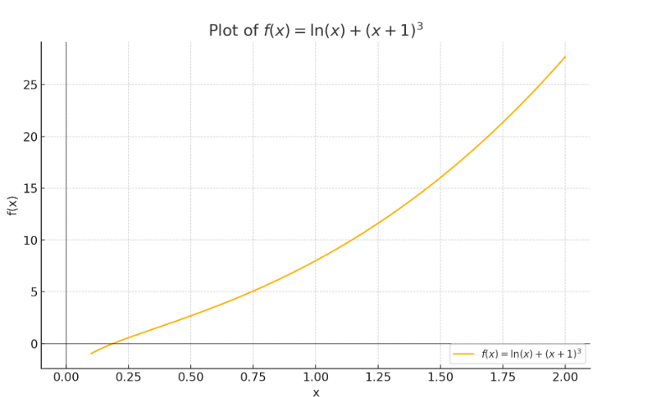
Задание 2
Уравнение:
ln(x) + (x + 1)^3 = 0

 | x | y
 | 0.15 | -0.37624498489
 | 0.25 | 0.56683063888 | меняет знак
 | 0.5 | 2.6818528194
 | 1 | 8
 | 1.5 | 16.030465108
 | 2 | 27.693147181
 | 2.5 | 43.791290732
 | 3 | 65.098612289
 | 3.5 | 92.377762968
 | 4 | 126.38629436
 | 4.5 | 167.8790774
 | 5 | 217.60943791

Решение уравнения
Точность: |  | 0.01 |  |  | 0.0001
 | 0.18741223531 | -0.00025533293028 |  | 0.18743888798 | -3.8981384454E-07
 | 0.18802944741 | 0.0056446631194 |  | 0.18744274274 | 3.64812381E-05
 | 0.18656909246 | -0.0083281815218 |  | 0.18744695349 | 7.6756981361E-05 | x | y
 |  |  |  |  |  | 0.18761 | 0.0016360026185 | Корень уравнения
 |  | Это все приблеженные значения корня

